UI_부가기능
UI 설명 (220602 작성)

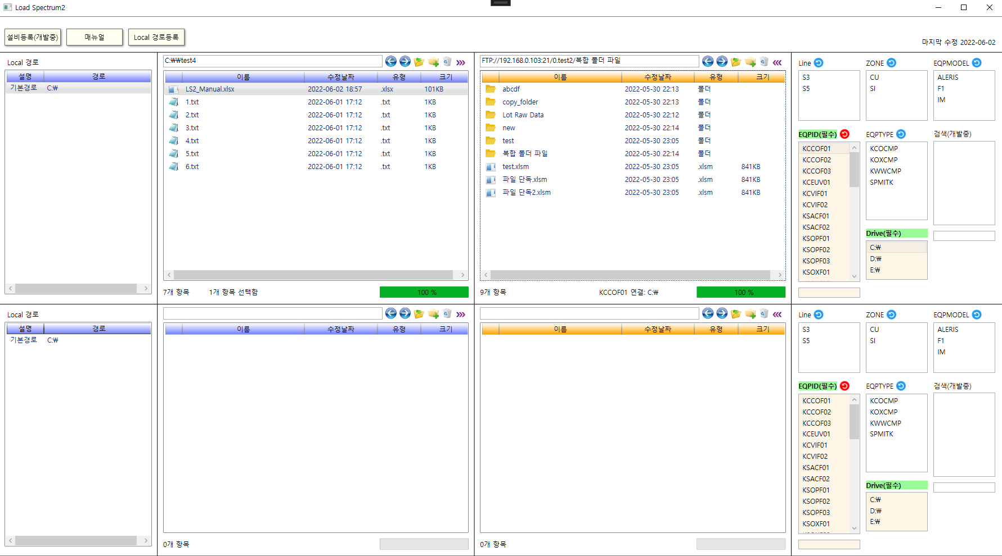

1. EQPID에 표시되는 Filter 기능
ex. Line S5 클릭하면 EQPID에 Line이 S5인 EQP만 표시됨
2. EQP에 접속하려면 EQPID, Drive 반드시 선택해야함
3. FTP 계정이 설비에 미리 등록이 되어 있어야 접속할 수 있음(FTP 계정설정 참고)

현재 보고 있는 매뉴얼 열림

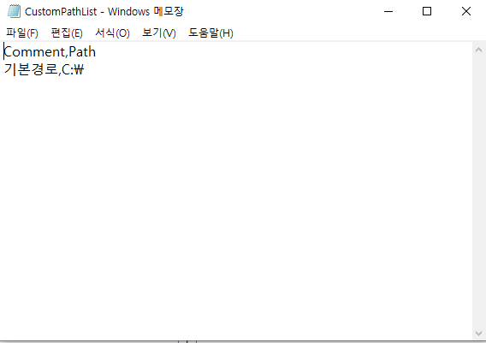

1. 프로그램 실행시 C:\Load_Spectrum2\CustomPathList.csv 에 기본 드라이브 리스트 생성됨
2. Local 경로등록 클릭하면 위 파일 열리고 사용자만의 경로 추가 할 수 있음, 프로그램 껐다 키면 Local 경로 리스트에 표시됨
ex. Raw,C:\raw_data

설비 입력하면 EQPID Filter됨
ex. MSTKF1 까지 입력하면 MSTKF11, MSTKF12, MSTKF13... 표시됨

뒤로 버튼, 앞으로 버튼, 상위 폴더, 새폴더, 삭제 기능 지원

파일(폴더) 선택 후 오른쪽 클릭 메뉴

아무것도 선택하지 않은 상태에서 오른쪽 클릭 메뉴

UI_파일전송
UI 설명 (220602 작성)

 | 파일 전송 방법
 | 1. 파일 드래그
 | 2. 단축키 Alt + T
 | - 위쪽 Local ↔ 위쪽 EQP
 | - 아래쪽 Local ↔ 아래쪽 EQP
 | Local간 전송 불가, 크로스하여 Local ↔ EQP 불가
Local ↔ EQP 전송 가능

Local ↔ EQP 전송 가능
Local ↔ EQP 전송 가능

Alt + T

Local ↔ Local 전송 가능
EQP ↔ EQP 전송 불가

 | 3. 오른쪽 상단 전송 버튼 클릭
 | - 위쪽 Local ↔ 위쪽 EQP
 | - 아래쪽 Local ↔ 아래쪽 EQP
Local ↔ EQP 전송 가능
 | Local간 전송 불가, 크로스하여 Local ↔ EQP 불가

FTP 계정설정
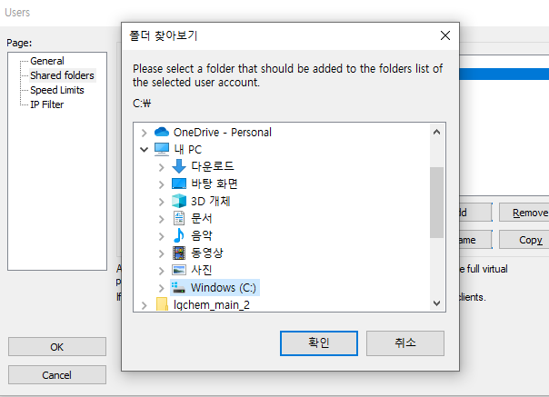
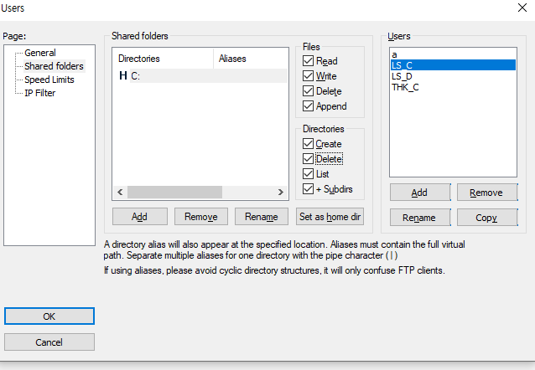
<설비에 접근하려면 드라이브 별로 ftp를 아래와 같이 설정해주어야 한다.>

Drive | FTP ID | FTP PW | 권한
C:\ | LS_C | LS_C | All
D:\ | LS_D | LS_D | All
E:\ | LS_E | LS_E | All

FileZilla 설정 방법

1. Edit > Users |  |  |  | 2. Add > FTP ID 입력 (위의 표 참고) > OK |  | 3. Password 체크 > FTP PW 입력 (위의 표 참고)
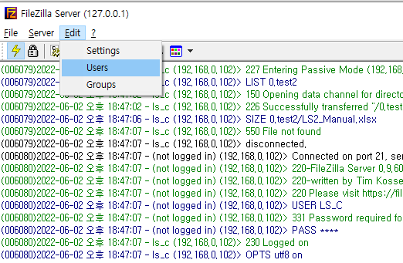
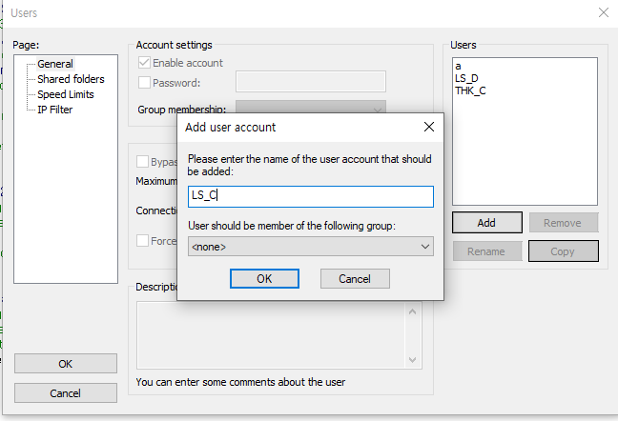

4. Shared folders > Add > 연동할 드라이브 선택 (위의 표 참고) |  |  |  |  | 5. Files, Directories 모든 권한 체크 > OK

